Aplicação
CALCULADORAS DAS RELAÇÕES MÉTRICAS NO TRIÂNGULO RETÂNGULO
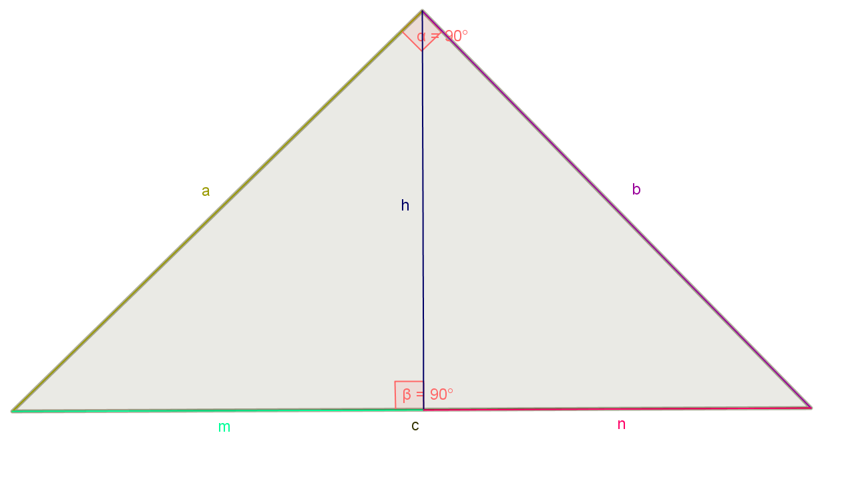

Identifique e coloque os valores respctivos em a, b, c, m, n e h em sua devidas propriedades
e obtenha na célula vermelha o resultado procurado. Não mexer na célula vermelha.
Propriedade 1: b2 = c.n |  |  |  |  |  | Propriedade 2: a2 = c.m

 |  | b | c | n |  |  |  |  | a | c | m
Para achar o valor de b |  | 1 | 1 | 1 |  |  | Para achar o valor de a |  | 1 | 1 | 1
Para achar o valor de c |  | 1 | 1 | 1 |  |  | Para achar o valor de c |  | 1 | 1 | 1
Para achar o valor de n |  | 1 | 1 | 1 |  |  | Para achar o valor de m |  | 1 | 1 | 1

Propriedade 3: c.h = a.b |  |  |  |  |  | Propriedade 4: h2 = m.n
 |  | c | h | a | b
Para achar o valor de c |  | 1 | 1 | 1 | 1 |  |  |  | h | m | n
Para achar o valor de h |  | 1 | 1 | 1 | 1 |  | Para achar o valor de h |  | 1 | 1 | 1
Para achar o valor de a |  | 1 | 1 | 1 | 1 |  | Para achar o valor de m |  | 1 | 1 | 1
Para achar o valor de b |  | 1 | 1 | 1 | 1 |  | Para achar o valor de n |  | 1 | 1 | 1

c = m + n |  |  |  |  |  | Teorema de Pitágoras c2 = a2 + b2

 |  | c | m | n |  |  |  |  | c | a | b
Para achar o valor de c |  | 2 | 1 | 1 |  |  | Para achar o valor de c |  | 1.41 | 1 | 1
Para achar o valor de m |  | 1 | 0 | 1 |  |  | Para achar o valor de a |  | 1 | 0 | 1
Para achar o valor de n |  | 1 | 1 | 0 |  |  | Para achar o valor de b |  | 1 | 1 | 0

Calculadora Inter-relacionada das Relações Métricas do Triângulo Retângulo
Coloque os valores das medidas encontradas no triângulo retângulo e
obtenha as respostas das demais medidas.
Observações: Respostas na células vermelho, não pode mexer.
 | Medidas encontradas |  | a |  | b |  | c | m |  | n |  | h
 | c e n |  | 0 |  | 1 |  | 1 | 0 |  | 1 |  | 0
 | b e n |  | 0 |  | 1 |  | 1 | 0 |  | 1 |  | 0
 | b e c |  | 0 |  | 1 |  | 1 | 0 |  | 1 |  | 0
 | c e m |  | 1 |  | 1.4142135624 |  | 1 | 1 |  | 1 |  | 0
 | a e m |  | 1 |  | 1.4142135624 |  | 1 | 1 |  | 1 |  | 0
 | a e c |  | 1 |  | 1.4142135624 |  | 1 | 1 |  | 1 |  | 0
 | m e n |  | 1.4142135624 |  | 1.4142135624 |  | 2 | 1 |  | 1 |  | 1
 | n e h |  | 1.4142135624 |  | 1.4142135624 |  | 2 | 1 |  | 1 |  | 1
 | m e h |  | 1.4142135624 |  | 1.4142135624 |  | 2 | 1 |  | 1 |  | 1
 | a e b |  | 1 |  | 1 |  | 1.4142135624 | 0.70710678119 |  | 0.70710678119 |  | 0.70710678119
 | a e c |  | 1 |  | 0 |  | 1 | 1 |  | 0 |  | 0
 | b e c |  | 0 |  | 1 |  | 1 | 0 |  | 1 |  | 0

Situações-Problemas
SITUAÇÕES - PROBLEMAS: RELAÇÕES MÉTRICAS NO TRIÂNGULO RETÂNGULO
Para resolver a situação-problema abaixo, você deve utilizar as calculadoras vistas anteriormente
e lembre-se de ler atentamente cada item da questão colocando as respostas dos problemas
nas céluas amarelas, obtendo o resultado de certo em cada situação-problema.

Problema 1 - Duas rodovias retilíneas cruzam-se perpendicularmente na cidade A. Em uma das
rodovias, a 60 km de distância de A, encontra-se uma cidade B; na outra, a 80 km de A, encontra-se
outra cidade, C. Outra rodovia, também retilínea, liga as cidades B e C. Pergunta-se:

 |  | a) Qual a distância entre as cidades B e C ?
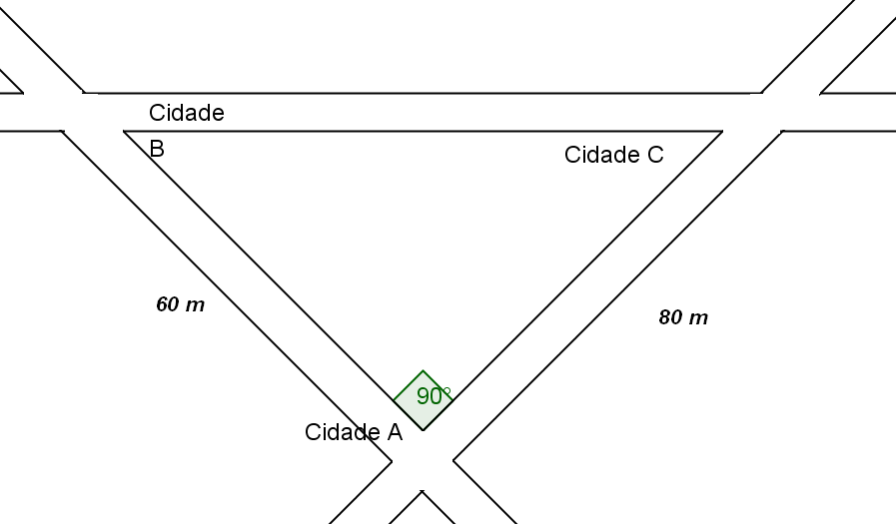

 | Resultado obtido: |  |  | m

 |  | b) Qual a menor distância de A até a rodovia que liga B a C ?
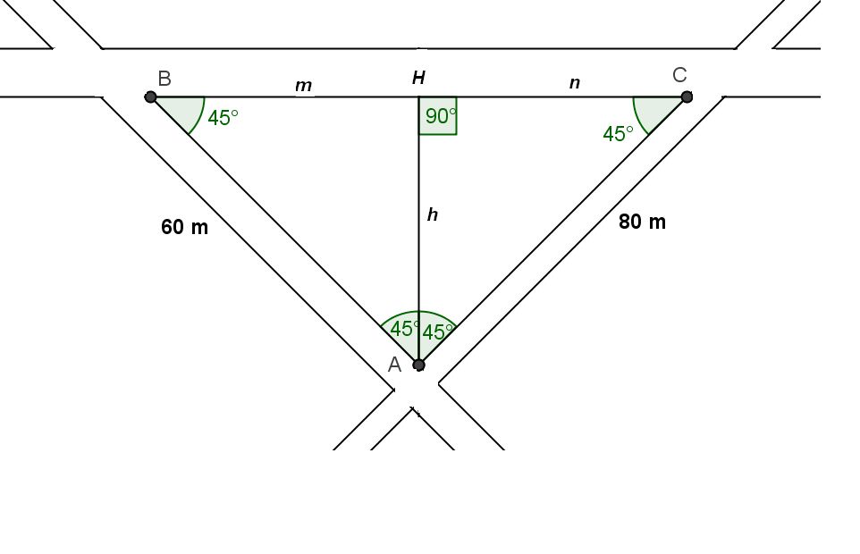

Logo, a menor distância da cidade A até a rodovia que liga as cidades B e C é de
 |  |  | metros.

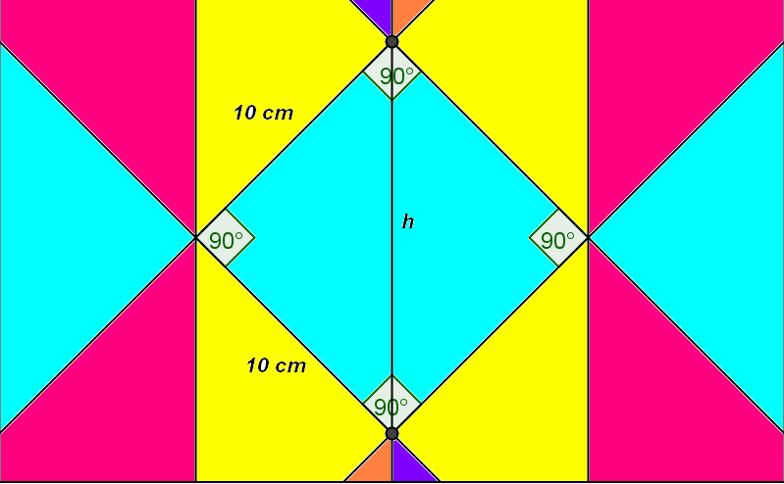
Problema 2 - Qual é a medida h no mosaico visto abaixo ?

 | Resultado obtido: |  |  | cm

Problema 3 - Eliana, Paulo e Patrícia estavam cada um em um canto da praça.
Unindo os pontos onde eles estavam, dá para construir um triângulo retângulo sobre o gramado.
A hipotenusa do triângulo passa por uma árvore. O segmento determinado pelo ponto
onde estava Eliana e pelo pé da árvore é perpendicular à hipotenusa. Observe o esboço do triângulo
na praça. Pelo ponto onde estava Eliana e pelo pé da árvore. Determine a distância
de cada um deles até a árvore.
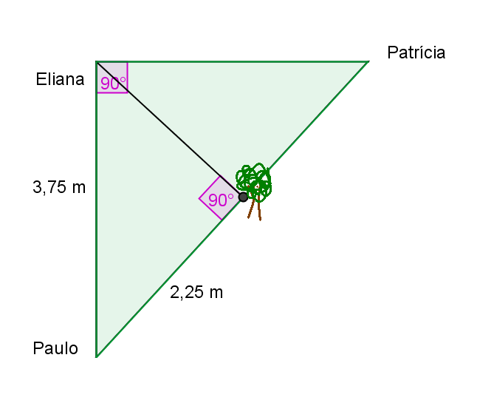

 | Distância de Patrícia até a árvore. |  |  | 3 | m | CERTO

 | Distância de Eliana até a árvore. |  |  | 3 | m | ERRADO

